Grille classement par tour


Classement des leviers identifiés au cours des parties du Jeu LAURACLE
 | Pour chaque tour de jeu :
 | - Selectionnez les leviers retenus grâce à la liste déroulante
 | - Pour chaque rubrique et après les échanges entre participants retenez le levier qui vous parait le plus pertinent pour chaque rubrique "Efficacité" , "Facilité", "Coût" en reportant dans la colonne G le numéro du levier retenu

 | Nom du collectif:
 | Date:
 | Animateur:

 | Rappel des objectifs du groupe :

 | TOUR 1
 | Type classement | Levier 1 | Levier 2 | Levier 3 | Levier 4 | LEVIERS RETENUS
 | Efficacité | Prairie d'association binaire graminée-légumineuse | Prairie artificielle de luzerne |  |  | 2 | Prairie artificielle de luzerne
 | Facilité de mise en œuvre
 | Coût de mise en oeuvre

 | TOUR 2
 | Type classement | Levier 1 | Levier 2 | Levier 3 | Levier 4 | LEVIERS RETENUS
 | Efficacité
 | Facilité de mise en œuvre
 | Coût de mise en oeuvre

 | TOUR 3
 | Type classement | Levier 1 | Levier 2 | Levier 3 | Levier 4 | LEVIERS RETENUS
 | Efficacité
 | Facilité de mise en œuvre
 | Coût de mise en oeuvre

Créer nouvelles cartes
Créer de nouvelles cartes
Des cartes vierges sont disponibles. Elles peuvent être complétées à tout moment et être intégrées au jeu. Indiquez dans ce tableau leur intitulé, puis leur famille et la catégorie de levier correspondant à l'aide des listes déroulantes

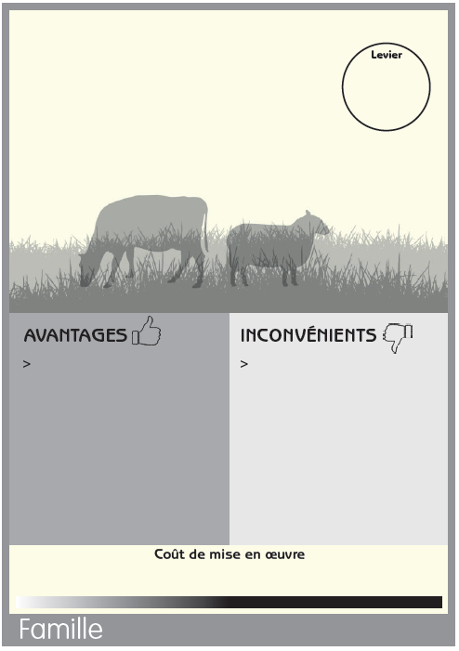
 |  | Intitulé Ajouter le nouvel intitulé ci-dessous à la place de l'inscription grisée | Famille | Catégorie de levier
 | Carte 1 | Intitulé de la nouvelle carte 1
 | Carte 2 | Intitulé de la nouvelle carte 2
 | Carte 3 | Intitulé de la nouvelle carte 3
 | Carte 4 | Intitulé de la nouvelle carte 4
 | Carte 5 | Intitulé de la nouvelle carte 5
 | Carte 6 | Intitulé de la nouvelle carte 6

Grille Bilan et Plan d'Actions

Grille Bilan de la partie et Classement général des leviers identifiés
 | A chaque tour de jeu, le tableau ci-dessous se remplit automatiquement à partir des choix réalisés dans l'onglet "Grille classement par tour"
 | 1_ Consulter le tableau récapitulatif et ajouter, si vous le souhaitez, 3 leviers en repêchage, notamment si certaines familles ou catégories de leviers sont absents

 | Nom du collectif: | 0
 | Date: | 0
 | Animateur: | 0

 | Rappel des objectifs du groupe : | 0

 |  | TOUR 1 |  |  | TOUR 2 |  |  | TOUR 3 |  |  | REPECHAGE
 | Type classement | Carte | Famille | Catégorie levier | Carte | Famille | Catégorie levier | Carte | Famille | Catégorie levier | Carte | Famille | Catégorie levier
 | Efficacité | Prairie artificielle de luzerne | Famille légumineuses fourragères | Assolement
 | Facilité de mise en œuvre
 | Coût de mise en oeuvre

 | Choix des trois leviers principaux à approfondir au sein du collectif
 | 2_ A partir du tableau ci-dessous, des discussions et des échanges dans le groupe, retenez les 3 leviers sur lesquels le groupe veut poursuivre la réflexion et la mise en oeuvre. Un plan d'action peut être envisagé (dernier tableau) pour répondre concrètement aux réflexions initiées par le groupe.
 |  | cartes retenues |  | Commentaires et questions sur la mise en place
 | LEVIER 1
 | LEVIER 2
 | LEVIER 3

 | Actions à mettre en œuvre
 | Actions par ordre de priorité | Levier concerné |  | Description de l'action |  |  |  | Qui est concerné? | Identification d'un meneur |  | Échéance | commentaires
 | 1-
 | 2-
 | 3-
 | 4-
 | …

